Feuil2
EXERCICE N° 12

Salaire brut
CSG/RDS | 0.00 | =(B3*95%)*8%
Assurance maladie | 0.00 | =B3*0,85%
Assurance vieillesse | 0.00 | =B3*6,55%
Assurance chomage | 0.00 | =B3*2%
Retraite complementaire | 0.00 | =SI(B3>2352;B3*6%;B3*3%)
AGFF | 0.00 | =SI(B3>2352;B3*0,9%;B3*0,8%)
Mutuelle | 26.50
Total charge | 26.50 | =SOMME(B4:B10)
Salaire net | -26.5 | =B3-B11
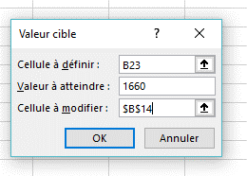
Salaire brut | 2129.42
CSG/RDS | 161.84
Assurance maladie | 18.10
Assurance vieillesse | 139.48
Assurance chomage | 42.59
Retraite complementaire | 63.88
AGFF | 17.04
Mutuelle | 26.50
Total charge | 469.42
Salaire net | 1660

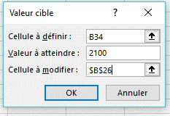
Salaire brut | 2794.35
CSG/RDS | 212.37
Assurance maladie | 23.75
Assurance vieillesse | 183.03
Assurance chomage | 55.89
Retraite complementaire | 167.66
AGFF | 25.15
Mutuelle | 26.50
Total charge | 694.35
Salaire net | 2100

